Potentialité péda dossier 1erEE
 |  | EE
 |  | DOSSIER | U21 | U22 | U23 | U32 | U33
REMPL BEP 2011 | 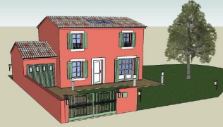 | LOTISSEMENT SEMIS Lotissement maisons R+1 toiture 2 pentes | * U thermique murs extérieurs + couverture * Lecture de plan connaissance technologique | * Quantitatif enduit | * Devis estimatif cloisons doublage et distribution | * Dessin coupe verticale * Plan de fondation sur DAO | * Règlementation de consultation des entreprises * Situation prévisionnelle (avancement des travaux) * Letcure et comparatif de Planning
AGP BEP 2012 |  | PAVILLON RENONVILLE Pavillon d'habitation R+1 Toitures 2 pentes | * R thermique parois murs extérieurs et plafonds * Etude technique du plancher poutrelle entrevous | * Quantitatif couveture tuiles * Recherche de quantité Bordereaux menuiseries | * Recherche de prix unitaire plafond + prix uniraires Plomberie sanitatire | * Dessin plan fondation autocad * Dessin plan plancher | * Elaboration d'une notice descriptive d'accompagnement PC * Planning, budget heure, TU, main d'œuvre
NC BEP 2012 | 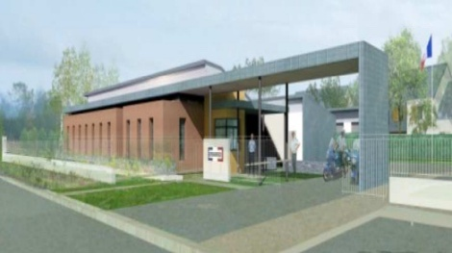 | GENDARMERIE RDC | * Lecture de plan * Etude thermique | * Bordereaux MENUISERIES INTERIEURES | * Calcul PVHT PLAFOND | * Plan de fondation sur DAO * Coupe de détail à main levé sur cloison * Completer les annotations et replacer les cloisons sur la coupe général * Releve d'ouvrage sur faux plafond | * Planning tout corps d’état calcul temps et duree + compléter planning * Plan de fondation sur DAO
MMR-AGP BEP 2013 |  | SALLE POLYVALENTE CATENOY RDC enduits, toiture L 2 pentes | * R thermique BBM/Monomur * UPEC | * Avant-métré du carrelage/plinthes et de l’enduit extérieur | * DQE du lot Enduit Extérieur | * Croquis coté d'une coupe du mur en blocs agglomérés * Instruments la coupe courante du soubassement * Comparer prev/réa Lot carrelage | * Modif calepinage * Surface plancher modif monomur Autocad * Compte prorata * Lecture de planing
Remplacement BEP 2013 |  | MAISON MAXIME R+1 toiture 2 pentes | * Vérification de la semelle fondation | * Quantitatif cloisons de distributions * Quantitatif revêtement de sol | * Détermination du prix de vente Plâtrerie - Isolation - Faux-plafond | * Dessin de détail liaison Plancher - fondation - dallage | * Plan de fondation Autocad * Tableau de situation financière * Gestion de chantier (compte prorata)
NC BEP 2013 | 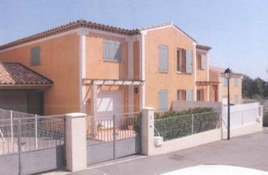 | LOTISSEMENT CLOS DES OLIVIERS R+1 Toiture 4 pentes | * Fondations: Hauteur hors gel * Détermination de la charge transmise au sol | * Avant-métré plâtrerie * Quantitatif matériaux béton *Analyse du CCAP | * Devis estimatif menuiseries extérieures | * Dessin du détail fondation/murs de soubassement séparatifs | * Lecture et Modifier planning * Compte prorata * Coupe verticale 1/50è Autocad
AGP BEP 2017 | 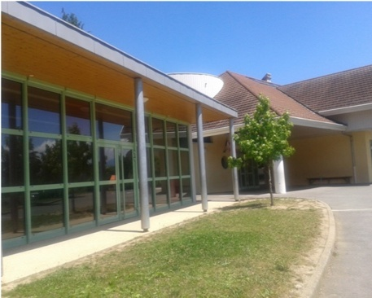 | GROUPE SCOLAIRE VAL DE FIER | * Analyse accessibilité + notice * R thermique 2 murs | * Quantitatif du bardage + enduit | * Estimatif ENDUITS FACADE | * Coupe et detail Liaison Main levée SOUBASSEMENT BARDAGE | * Dessin d'ensemble Plan de soubassement Plan toiture terrasse Façades * Plan d'un vestiaire Adaptation PMR *Maquette numérique ossature bois + bardage (sketchup) * Compte prorata lot GO (excel) * Situation et avancement des travaux * Lecture de planing décoder, effectif
SEPT BEP 2019 | 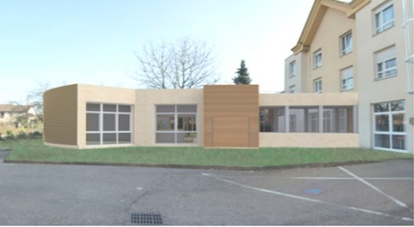 | Maison de retraite et d'activité et de soins adaptés | * Classification U.P.E.C. des revêtements de sol souples * Étude thermique des murs périphériques * Maquette IFC / BIMVISION : lecture de plan | * Quantitatif de matx pour maçonnerie de 20 cm * Quantitatif sols souples via autocad champs extr excel * Quantitatif cloisons distribution standard et hydrofuge BA 13 | * Estimatif revêtements muraux en faïence | * Croquis coté à main levée de la coupe B.B à l'échelle 1/75 | * Durée de travaux pour finaliser planning isolation * DAO Autocad dessin facade SE
NC BEP 2018 | 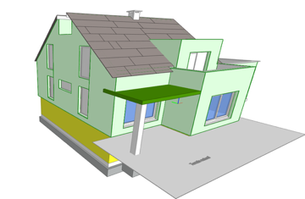 | MAISON FUTNAU | * Etude thermique du Dallage * Etude thermique murs extérieurs * Maquette IFC / BIMVISION : lecture de plan * Surface de plancher pour Permis de construire | * Quantification avec la maquette des fondations * Quantification de la charpente * Quantifier et devis Menuiseries Intérieures * Avant-métré isolation extérieure | * Estimation des menuiseries extérieures * DQE lots fondations et cloisons | * Dessin Escalier * Dessin façade à main levée | * DAO Plan de fondation * Modification de la maquette: ajouter les portes de l'étages (ho-do verification sur maquette) * Bilan économique de l'opération * Etude d'un planning
EB BEP 2019 |  | LOTISSEMENT 14 logements Montgorges | * Maquette IFC / BIMVISION : Recherches de caracteristiques * Etude thermique du murs ext * Surface de plancher pour Permis de construire | * Quantitatif des éléments de bardage * Quantification avec la maquette des fondations | * Estimation plancher bois * Etude estimative variante monomur * Calculer le TU: doublage et cloisons * Composition d'une équipe | * Détail mur bardage et Toit terrasse main levée | * APD: Dessin Facade autocad

Potentialité péda dossier TerEE
 |  | EE
 |  | DOSSIER | U21 | U22 | U23 | U32 | U33
MMR BAC 2015 |  | Ensemble de Bureaux LAITA | * vérification d’une semelle de fondation (RDM) * Coupe verticale sur acrotère avec I.T.E et bardage à l'échelle 1:10 *Calcul d’affaiblissement acoustique *Désenfumage des locaux et circulations verticales | *Avant-métré des fondations superficielles et ratio d’acier *Avant-métré de la vêture de la façade EST *Avant-métré de la toiture-terrasse partie OUEST | *Estimation auvent brise-soleil *Modification d’une offre du lot façade *Estimation étanchéité | *Dessin de détail de principe d’étanchéité sur joint de dilatation (DAO) *Consultation des offres des entreprises * Réalisation d'une plaquette de présentation | *Besoins en matériaux et matériel du lot étanchéité *Situations & certificats de paiement du lot étanchéité
MMR BAC 2017 |  | CONSTRUCTION D’UN IMMEUBLE DE 49 LOGEMENTS | *Analyse de la charte BIM de l'opération *Étude thermique *Dessin de détail ITE *Choix du mode de levage de la casquette en BA au niveau de l'acrotère | *Quantitatif corniche béton et lasure sur béton *Quantitatif peinture de sol *Quantitatif peinture pliolithe de la cage d’escalier | *Étude coût de location de l’échafaudage *DQE Du lot 4 : traitement des façades, bardage, ITE *Étude des frais généraux de l’entreprise de peinture | *Analyse d’offres *Choix économique de réalisation des planchers *Plan architectural électrique *Renseignement d’une maquette numérique | *Relevé d’ouvrage *Compte prorata *Commande matériaux du lot n° 12 - Cloisons sèches
MMR BAC 2019 | 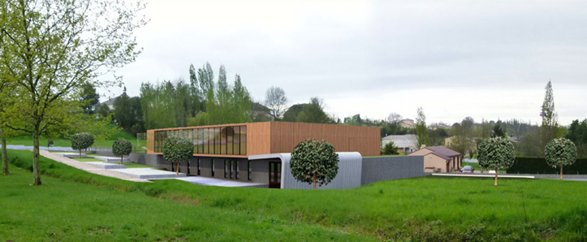 | SALLE DES FÊTES DU FAU | * Thermique : vérification d'une paroi, et calcul du Bbiomax. * Accessibilité : calcul et représentation en plan et en coupe du cheminement. * Mécanique : pré-dimensionnement d'une panne. * Acoustique : détermination du nombre de panneaux acoustiques en plafond. | * Avant-métré des semelles et longrines de fondations * Avant-métré d’ossatures bois en façades et charpente bois * Avant-métré de l’équipement électrique de la salle des fêtes | * Étude d’une dalle portée * Sous-détail de prix étanchéité * Étude de sous-traitance du lot doublage. | * Vérification économique d'une solution technique. * Coupe de détail : puits de lumière sur toiture-terrasse. * Réaménagement intérieur. | * Compte prorata * Étude du coût du tri des déchets * Relevé d'un local.
MMR BAC 2021 |  | Construction d'une maison pluridisciplinaire de santé | *Vérification réglementation acoustique *Étude d’éclairage DIALUX *Dessins de détail:éch 1/10è Coupe verticale sur façade parement pierres et bardage *Vérification d’une semelle isolée | *Quantification des fondations *Quantification du bardage bois *Quantification du lot étanchéité | * Étude du coût de 1,00 m² de couverture zinc à joints debout *Étude n° 2 Étude du coût de 1,00 m² de bardage bois y compris échafaudage *Finaliser une offre de prix pour les appareils sanitaires. | *Modification d’un mur porteur *Modification de mobilier d’accueil *Analyse d’offres *Étude d’une variante | *Un Relevé *Composition de l’équipe faux plafonds *Bon de commande faux plafonds *Situation de travaux du lot n° 4 étanchéité
MMR BAC 2022 |  | Patinoire de Dunkerque (AQ) | *Démarche HQE *Étude thermique de la toiture completer une coupe et calcule de resistance et coef + determinée le point de rosée et la tracer *Vérification d’une panne descente charge + elu et els *BIM Vérification descente d’eau pluviale trouver les dimensions + calcule de débit | *Quantification des façade grâce BIM *Quantification du faux plafond *Quantification fondation (plot longrine) *Quantification poteaux BA CYPE | *Estimation du Faux plafond DHMO KPV cout 1m² TU *Déboursé main d'œuvre frais de déplacement *Etude de prix choix fournisseur BBM et devis sur CYPE | *Finalisation du plan de fondation *Modéliser sur REVIT les cloisons *Déterminer le montant résivé du lot plâtrerie | *Relevé d’ouvrage *Réaliser un planning sur Gantt project *Compe prorata
MMR BAC 2023 |  | Construction du bâtiment restauration du collège Cusset Bonnevay à Villeurbanne (idAV) | *Dimensionnement d’une panne LC *Étude Acoustique *Étude thermique des parois extérieures *Contrôle de la conformité en sécurité incendie | *Avant-métré lot 02 Etanchéité - Couverture *Avant-métré CARROBRIC de 15 *Avant-métré du Lot Charpente *Avant-métré de la finition de façade | *Étude de prix des poutres en lamellé collé *Étude de prix d’une toiture végétalisée *Renégociation de l’offre de prix du lot plâtrerie | *Plan de repérage de faux plafond *Jugement des offres du lot 03 *Choix du mode de fabrication du béton | *Relevé d’ouvrage *Besoins matériaux du Lot Plâtrerie *Planification d’intervention

